Hoja 1
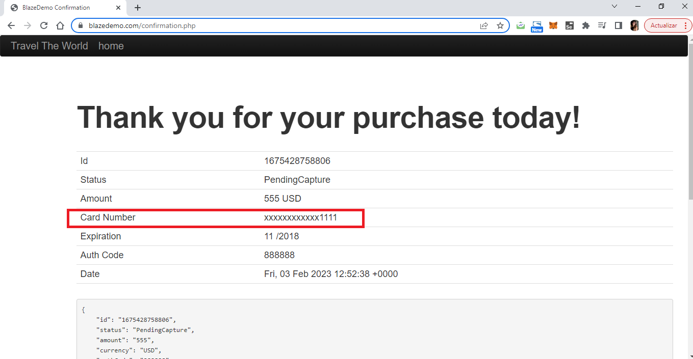
REPORTE DE DEFECTO

 | ID: 40 |  | ESTADO | PRIORIDAD | SEVERIDAD
 |  |  | Abierto | Alta | Crítica

 | FECHA: 03/02/2023 |  | REPORTADO POR: | ASIGNADO A: | AMBIENTE:
 |  |  | Luciana Rivarossa | Desarrollo | QA1

 | TÍTULO/NOMBRE: | El Sistema permite la compra de boletos sin datos.

 | DESCRIPCIÓN: | Al intentar comprar un boleto no se ingresaron datos. A pesar de ello la página permitió la compra del mismo.

 | PASOS PARA REPRODUCIR EL DEFECTO:
 | 1. Ingresar a la página principal (https://blazedemo.com/)
 | 2. Elegir un lugar de partida usando la lista desplegable.
 | 3. Elegir un lugar de destino usando la lista desplegable
 | 4. Seleccionar el botón Encontrar Vuelos
 | 5. Elegir un vuelo y seleccionarlo
 | 6. No colocar datos en el formulario
 | 7. Seleccionarbotón Comprar Vuelo

 | RESULTADO OBTENIDO:
 | A pesar que no se completó el formulario la página permitió la compra del boleto.

 | RESULTADO ESPERADO:
 | La página no debería permitir la compra de un boleto si nose ingresaron los datos necesarios

 | EVIDENCIA

